Photos
Avant travaux |  | Après travaux
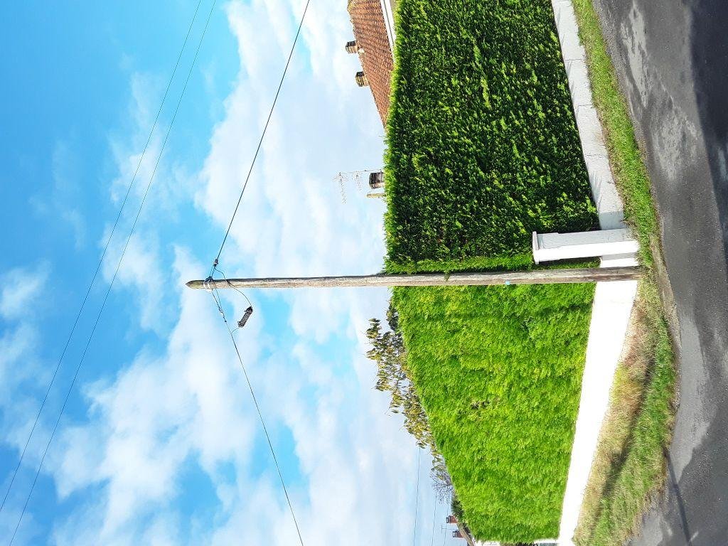 | 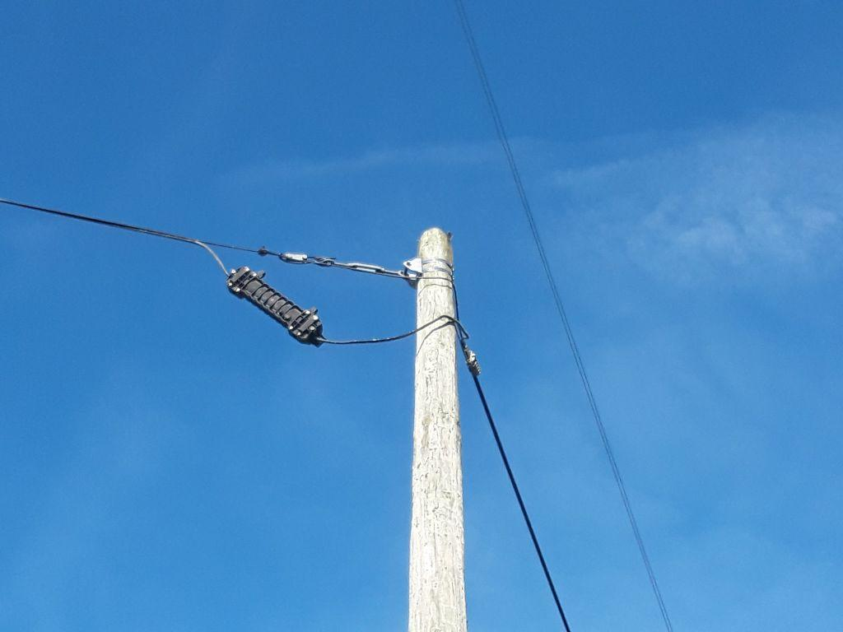
0419637_1.jpg | 0419637_2.jpg
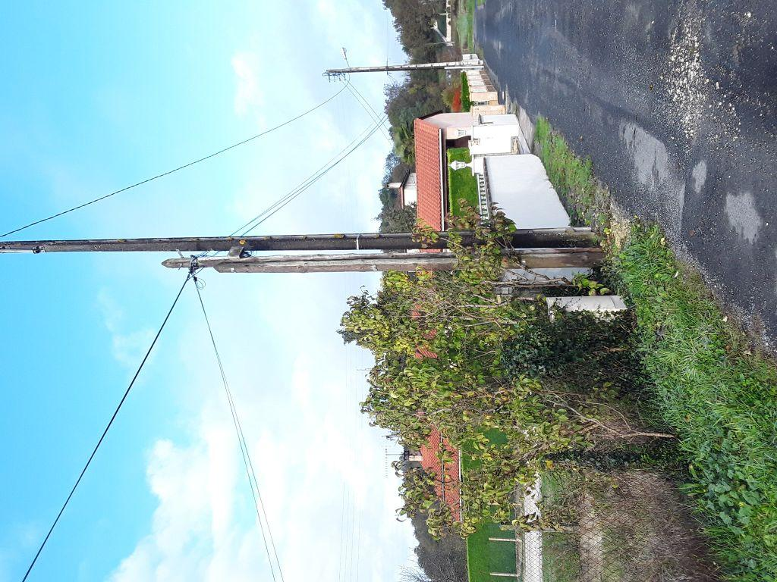 | 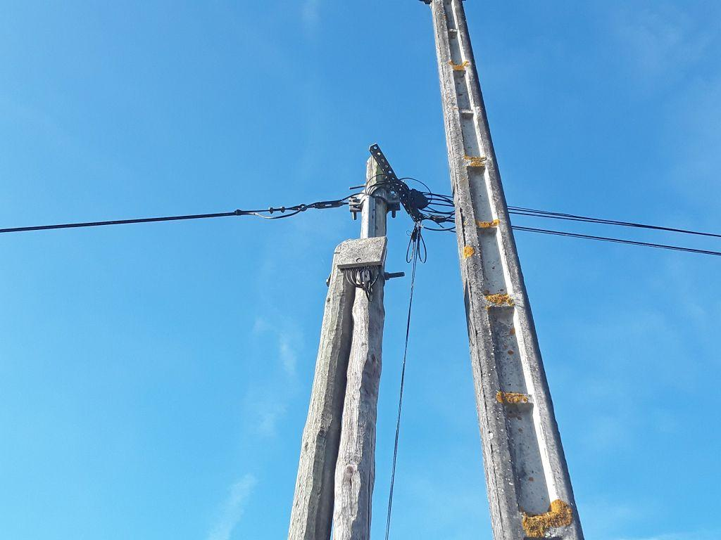
0419638_1.jpg | 0419638_2.jpg

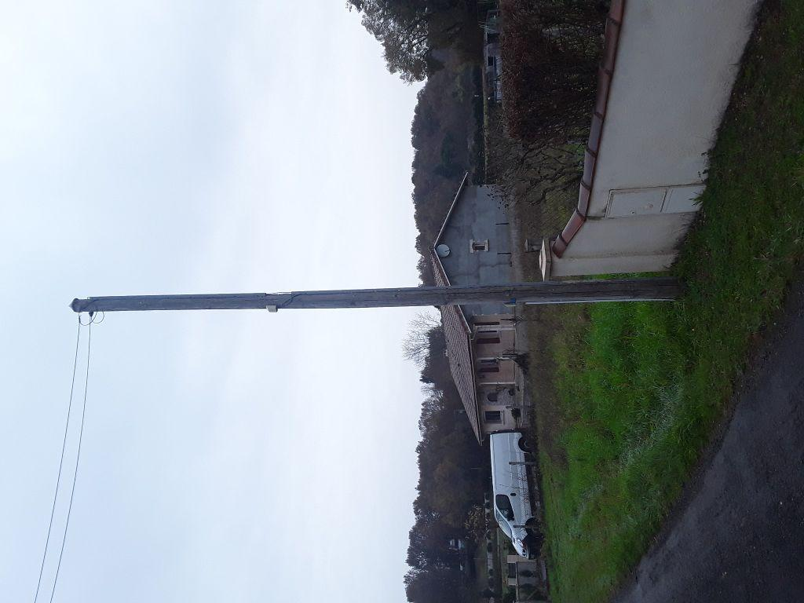 | 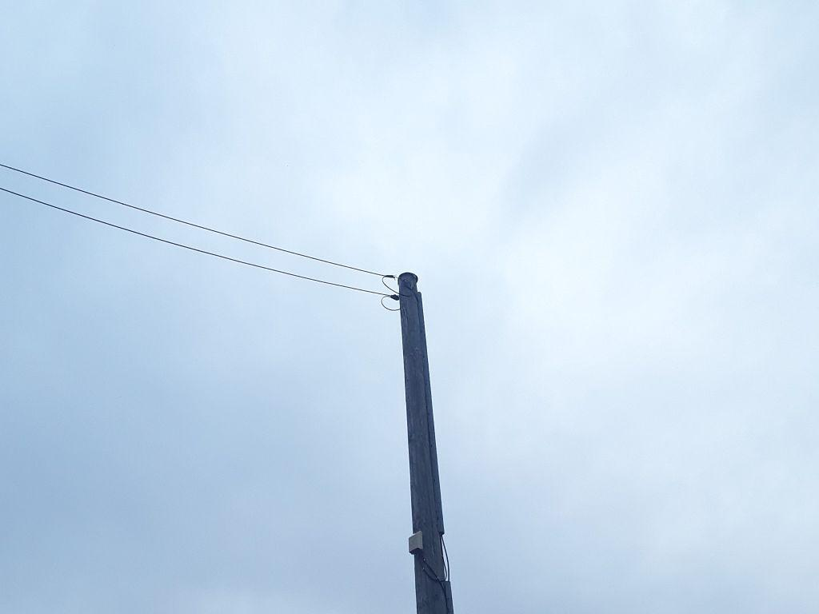
0419639_1.jpg | 0419639_2.jpg

